属性
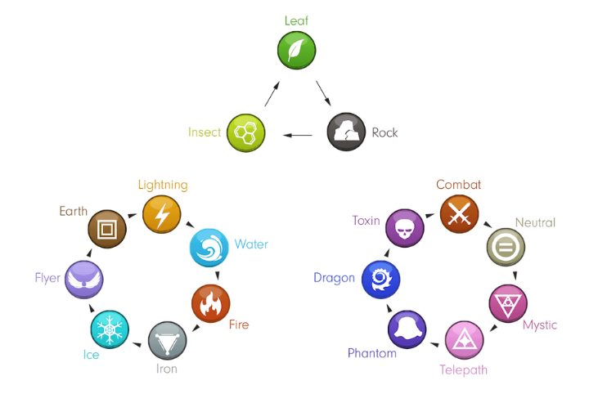
行ラベル | 個数 / モンスター名 | (参考)属性相性
火 | 12
土 | 2
- | 5
テレパス | 2
戦い | 3
水 | 13
- | 3
テレパス | 3
神秘 | 3
鉄 | 3
飛行 | 1
土 | 4
- | 2
岩 | 1
鉄 | 1
テレパス | 6
- | 3
神秘 | 1
戦い | 2
ドラゴン | 12
火 | 3
- | 5
中性 | 3
霊 | 1
稲妻 | 4
- | 2
毒 | 2
岩 | 1
土 | 1
神秘 | 4
- | 2
毒 | 2
戦い | 6
- | 4
霊 | 2
中性 | 12
土 | 1
- | 5
神秘 | 2
戦い | 1
飛行 | 3
虫 | 10
土 | 2
稲妻 | 3
岩 | 2
鉄 | 2
飛行 | 1
鉄 | 4
岩 | 2
神秘 | 2
毒 | 8
- | 3
戦い | 2
鉄 | 3
飛行 | 2
テレパス | 2
氷 | 8
岩 | 3
中性 | 5
葉っぱ | 22
土 | 3
- | 3
岩 | 3
戦い | 3
中性 | 3
鉄 | 1
毒 | 3
氷 | 3
霊 | 12
土 | 3
稲妻 | 2
鉄 | 2
毒 | 3
飛行 | 2
総計 | 140

